씬1_발생
사건 | 주인공의 부모님이 대장장이 신에게 무기를 받아 몬스터를 처치하며 사람들을 도와 도시를 탈출함
배경 | 지역
 | 지형 | 도시 | 빌라 내부(3층) | 베란다 창 밖으로 밖에보인다(밤) | 이유 : 불타는 도시, 몬스터 표현가능

 |  |  |  | 그래픽 리소스
 |  |  | 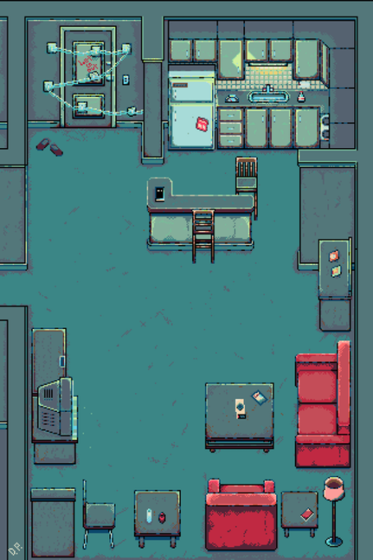
 |  |  | 시가지1 | 무너진/불타는 건물들 | 에어컨 실외기 | 쓰레기통, 쓰레기봉투
 |  |  |  | 부서진 차

등장 캐릭터 | 주인공의 부
 | 주인공의 모
 | 주인공
 | 몬스터 | 몹1
 |  | 몹2
 |  | 몹2
 |  | 보스몹(부모킬러)
퀘스트 내용 | 아파트 | 부모 컨트롤/무기선택 | 물건 집기
 |  |  | 기본 이동
 | 시가지 | 길 따라가면서 전투 | 전투(공격, 스킬)
 |  |  | 전화 받기
 |  |  | 길안내 표시 UI

